Modelacion_DB
 | Modelado de datos

1 | Entidades
 | 1.1 | user
 | 1.2 | heroimage
 | 1.3 | producto
 | 1.4 | promotion
 | 1.5 | form questions
 | 1.6 | FAQs
 | 1.7 | Card
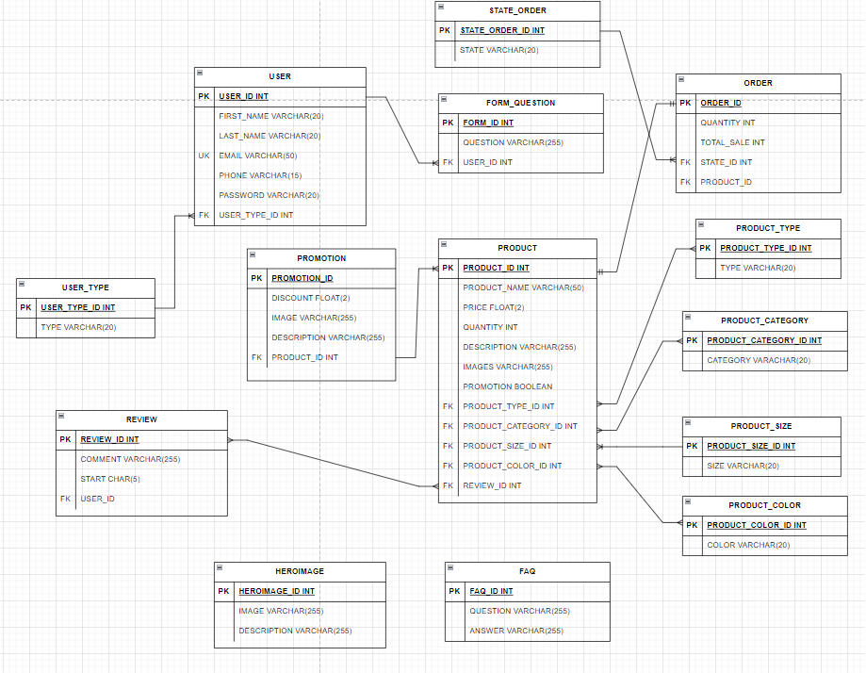
2 | Atributos
 | Tipo | Atributo | Tipo_dato | Tipo_llave | Tipo de entidad
 | user | user_id | INT | PRIMARY_KEY, UNIQUE | ENTIDAD DE DATOS
 |  | first_name | VARCHAR(20)
 |  | last_name | VARCHAR(20)
 |  | email | VARCHAR(50) | UNIQUE_KEY
 |  | phone | VARCHAR(15)
 |  | user_type_id | INT | FOREIGN_KEY
 |  | password | VARCHAR(15)
 | heroimage | hero_id | INT | PRIMARY_KEY
 |  | image | VARCHAR(255)
 |  | description | VARCHAR(255)
 | product | product_id | INT | PRIMARY_KEY | ENTIDAD DATOS/ENTIDAD CATÁLOGO
 |  | product_name | VARCHAR(50)
 |  | price | FLOAT(2)
 |  | type_id | INT | FOREIGN_KEY
 |  | category_id | INT | FOREIGN_KEY
 |  | sizes_id | INT | FOREIGN_KEY
 |  | color_id | INT | FOREIGN_KEY
 |  | reviews_id | INT | FOREIGN_KEY
 |  | quantity | INT
 |  | promotion_id | INT | FOREIGN_KEY
 |  | description | VARCHAR(255)
 |  | images | VARCHAR(255)
 | Reviews | Review_id | INT | PRIMARY_KEY
 |  | user_id | INT | FOREIGN_KEY
 |  | comment | VARCHAR(255)
 |  | start | CHAR(5)
 | promotion | promotion_id | INT | PRIMARY_KEY
 |  | product_id | INT | FOREIGN_KEY
 |  | disccount | FLOAT(2)
 |  | image | VARCHAR(255)
 |  | description | VARCHAR(255)
 | form_question | form_id | INT | PRIMARY_KEY
 |  | user_id | INT | FOREIGN_KEY
 |  | question | VARCHAR(255)
 | FAQs | FAQ_id | INT | PRIMARY_KEY
 |  | question | VARCHAR(255)
 |  | answer | VARCHAR(255)
 | Order/Card | order_id | INT | PRIMARY_KEY
 |  | product_id | INT | FOREIGN_KEY
 |  | quantity | INT
 |  | state_id | INT | FOREIGN_KEY
 |  | total_purchase | INT

3 | Entidades catalogo(precargar)

 | Tipo | Atributo | Tipo_dato | Tipo_llave
 | User_Type | user_type_id | INT | PRIMARY_KEY
 |  | Type | VARCHAR(20)
 | type | type_id | INT | PRIMARY_KEY | male, woman, kid
 |  | type | VARCHAR(20)
 | categorory | category_id | INT | PRIMARY_KEY | winter,summer…
 |  | category | VARCHAR(20)
 | Sizes | size_id | INT | PRIMARY_KEY | 32,34…
 |  | Size | VARCHAR(20)
 | Colors | Color_id | INT | PRIMARY_KEY
 |  | Color | VARCHAR(20)
 | state | state_id | INT | PRIMARY_KEY | en proceso, comprado, entregado
 |  | state | VARCHAR(20)

4 | Reglas del negocio

 | Tipo | Regla | Descripción
 | user | Crear usuario
 |  | Leer usuarios | Solo administrador
 |  | Leer usuario | Solo login correcto
 |  | Actualizar usuario | Solo usuario registrado y logeado
 |  | Eliminar sesión-Logout
 |  | Eliminar usuario | Solo usuario registrado y logeado
 | heroimage | Crear heroimage | Crear archivo JSON en el front
 |  | leer heroimage | Crear archivo JSON en el front
 |  | Actualizar heroimage | Crear archivo JSON en el front
 |  | eliminar heroimage | Crear archivo JSON en el front
 | product | crear producto | Solo administrador
 |  | leer producto
 |  | leer productos
 |  | actualizar producto | Solo administrador
 |  | eliminar producto | Solo administrador
 |  | leer productos en promocion | filtrar productos en promoción
 |  | leer productos por categoria | filtrar productos por categoria
 |  | leer mejores producto | filtrar mejores productos con mayor promedio en las reviews-Completar cuando tenga las ordernes
 | Order/Card | crear orden de compra | validar promotion y y totalizar la compra
 |  | leer orden | valir que el usuario haya iniciado sesión
 |  | leer ordenes | valir que el usuario haya iniciado sesión
 |  | actualizar ordenes | valir que el usuario haya iniciado sesión
 |  | eliminar ordenes | Permitir solo al usuario antes de ser entregado el producto
 |  | actualizar estado | Cuando se pagué actualizar automaticamente, cuando se entregue producto solo por admon
 | Reviews | crear reviews | Solo usuario que haya comprado el producto
 |  | leer review
 |  | leer reviews
 |  | actualizar review | Solo usuario que haya comprado el producto
 |  | eliminar review | Solo usuario que haya comprado el producto
 |  | leer stars
 |  | crear star | Solo usuario que haya comprado el producto
 |  | actulizar star | Solo usuario que haya comprado el producto
 |  | Eliminar stars | Solo usuario que haya comprado el producto
 | promotion | crear promotion | Solo administrador
 |  | leer promotion
 |  | actualizar promotion | Solo administrador
 |  | eliminar promotion | Solo administrador
 | form_question | crear question | Usuario debe de estar registrado
 |  | leer question | Usuario debe de estar registrado
 |  | actualizar question | Usuario debe de estar registrado
 |  | eliminar question | Usuario debe de estar registrado
 | FAQs | crear faq | Solo puede crear administrador
 |  | leer faqs
 |  | actualizar faq | Solo puede actualizar administrador
 |  | eliminar faq | Solo puede eliminar administrador

